Sheet1
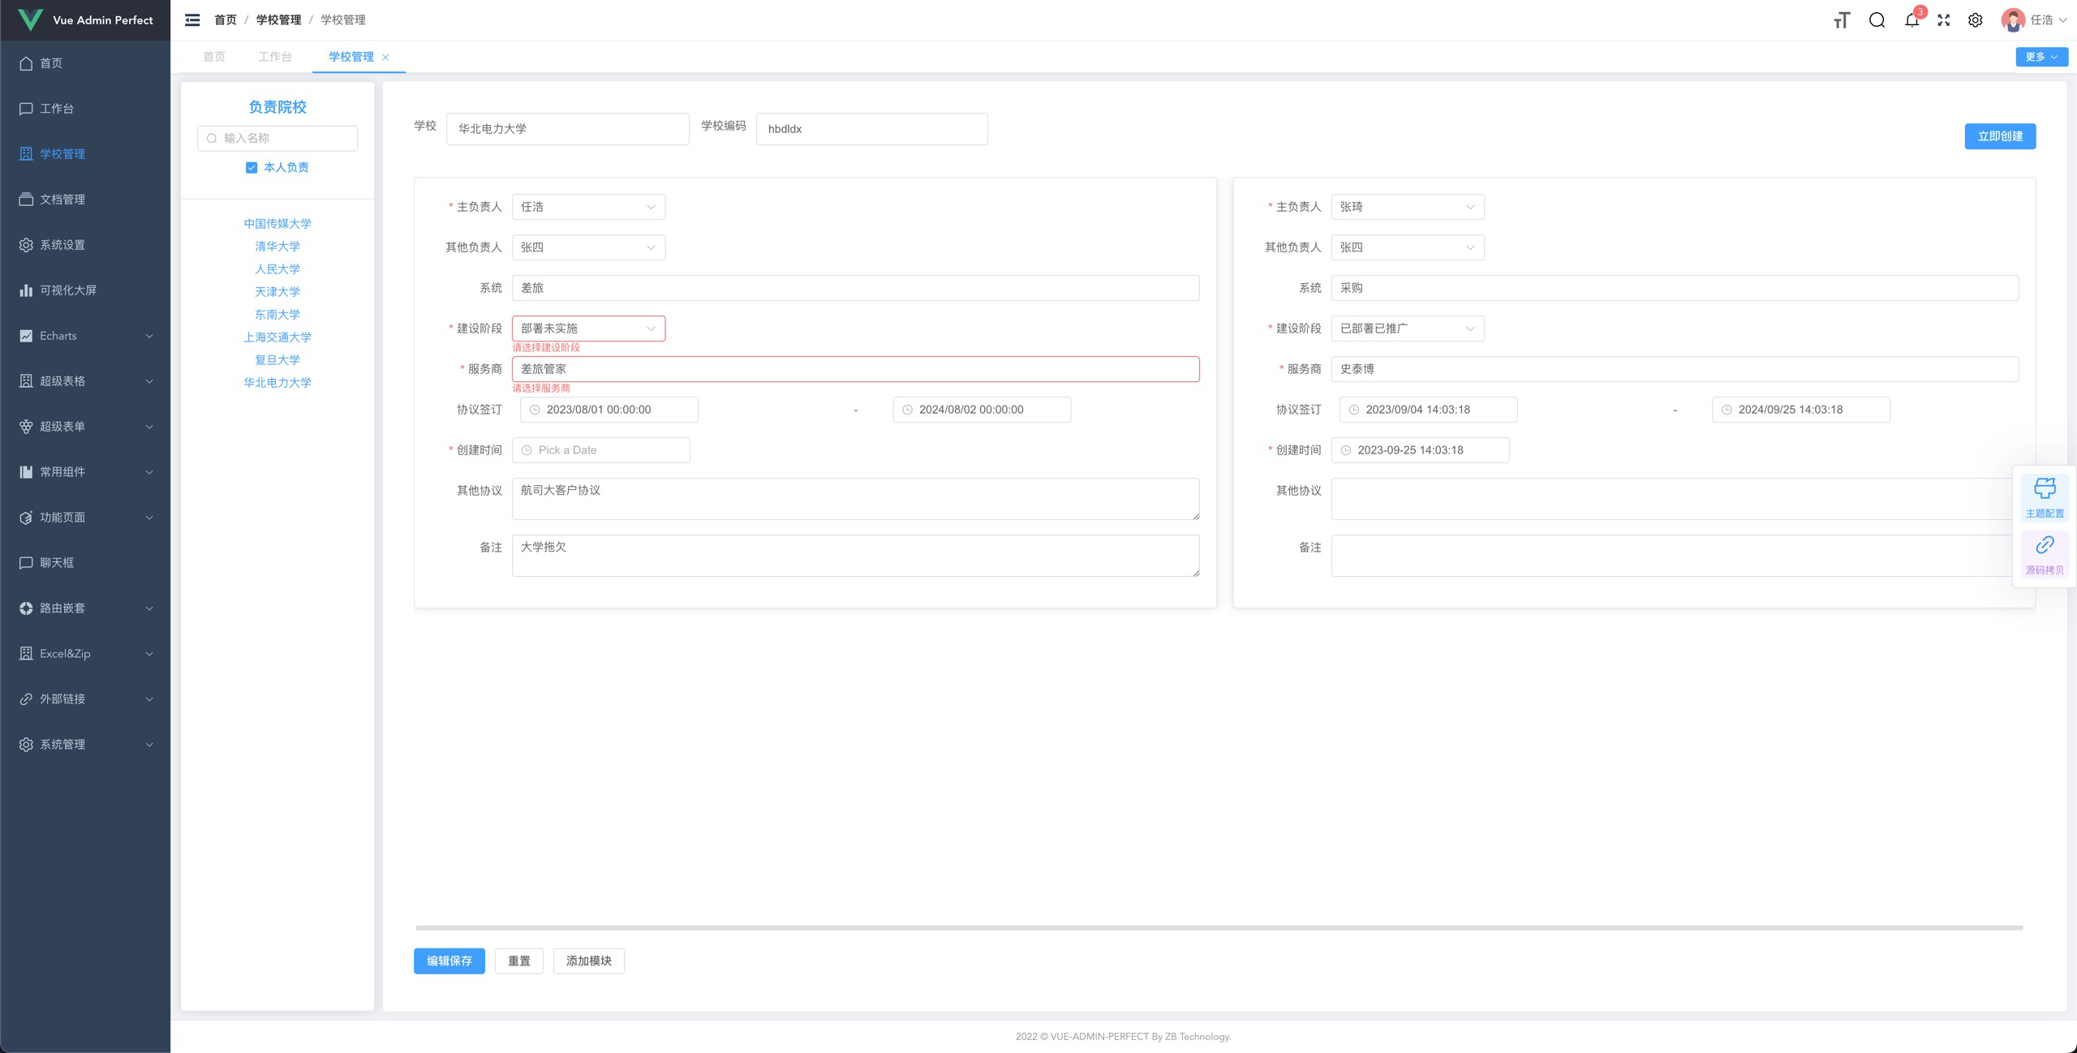

1，新建高校后
学校名称和编码部分应该readonly。就是变成灰色
2，建设阶段和服务商无故出现红框check
3，协议签订样式没有对齐，建议改成年月日，不需要签订时分秒。
4，第一次创建高校时，创建时间为空。，第二次之后附带默认值。应该第一次也带上。
5，编辑保存时，并不check填写内容是否ok，可以有必须填写项
6，重置的意思没看出来
7，添加模块之后，出现一个新模块，如果需要check，但是用户又不想添加了，如何删除。
8，左上角负责院校的搜索框还没开发

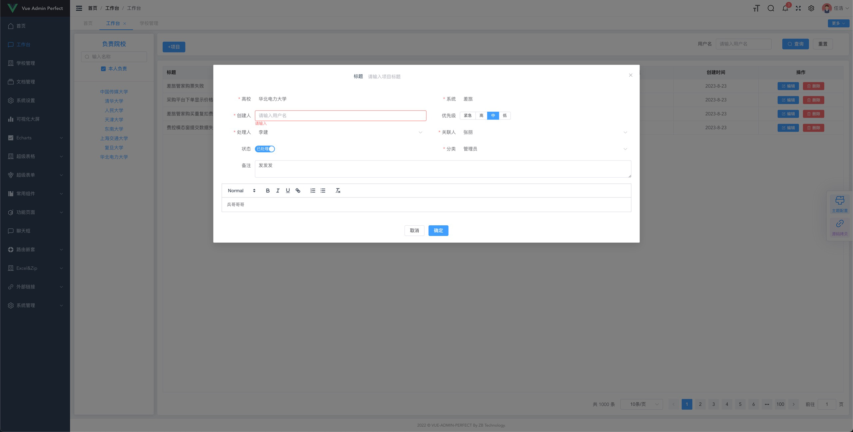

9，当前页面是否已经开发?
10，关于页面上面的内容，尽可能用选择的方式，且联动左面的大学。
比如，左面选了华北电力，那么右面列表出来的 是 华北电力相关的问题。如果不选，则显示全部问题，如果不选择本人负责，则显示所有学校，及所有学校问题
10月份先开发，这个管理项目，后续考虑跟鹏飞一起维护 供应链协同及工会项目。

